Arkusz1
 | KARTA PRODUKTU / SPECIFICATION SHEET
 | CHACCO
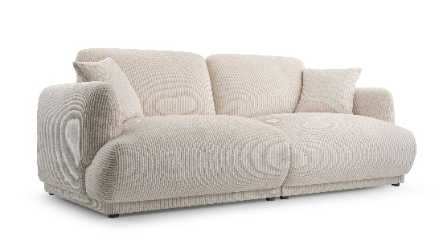 | 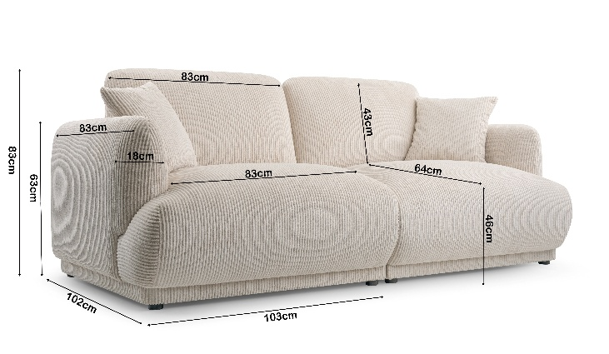
PODSTAWOWE INFORMACJE / GENERAL INFO:

NAZWA MEBLA/FURNITURE INFORMATION: | CHACCO
DOSTAWCA/SUPPLIER NAME: | KINAS MEBLE
KATEGORIA/CATEGORY: | MEBLE TAPICEROWANE/UPHOLSTERY
KRAJ POCHODZENIA: | POLSKA/POLAND
GWARANCJA/WARRANTY: | 12 MIESIĘCY/12 MONTHS

INFORMACJE O PRODUKCIE/PRODUCT INFO:

DOSTĘPNE/ITEMS AVAILABLE: | WYSOKOŚĆ/HEIGH | SZEROKOŚĆ/WIDTH | GŁĘBOKOŚĆ/DEPTH | WAGA/WEIGHT
SOFA | 83 CM | 206 CM | 102 CM | 72 KG

SPECYFIKACJA/SPECIFICATION:

STELAŻ/FRAME | STELAŻ DREWNIANY Z ELEMENTAMI PŁYTY MDF I PŁYTY WIÓROWEJ. OPARCIE I BOKI Z DREWNA IGLASTEGO, NA SIEDZISKO Z DREWNA LIŚCIASTEGO MONTOWANE SPRĘŻYNY FALISTE TYP B /WOODEN FRAME WITH MDF AND CHIPBOARD ELEMENTS. BACKREST AND SIDES MADE OF HARDWOOD, FOR SEAT MADE FROM HARDWOOD MOUNTED WAVE SPRINGS TYPE B
PIANKA/FOAM | SIEDZISKO/SEAT | miękka pianka poliuretanowa VP /soft foam type VP | OPARCIE/BACK | CME 35/45
NÓŻKI/LEGS | NOGI PLASTIKOWE KOLOR CZARNY SĄ JUŻ PRZYMOCOWANE NA ŚRUBACH- WKRĘTACH NIE WYMAHAJĄ MONTAŻU/PLASTIC LEGS FASTNED ON SCREWS
PODUSZKI/CUSHIONS | 2 PODUSZKI OPARCIOWE PLUS 2 PODUSZKI JAŚKI / 2 BACK CUSHIONS PLUS 2 DECORATIVE CUSHIONS
WYSOKOŚĆ SIEDZISKA/SEAT HEIGHT | 46 CM
SPOSÓB ROZKŁADANIA/FOLDING METHOD | N/A
POJEMNIK NA POŚCIEL/CONTAINER FOR BEDDING | N/A
POWIERZCHNIA SPANIA/SLEEPING AREA | N/A
UNIWERSALNY/UNIVERSAL | N/A

PAKOWANIE/PACKAGING INFO:

KARTON PLUS FOLIA 1,2 MM / CARTON PLUS FOIL 1.2 MM
 | BOX 1 | BOX 2 | BOX 3 | WEIGHT/VOLUME
SOFA | 105x104x65/36kg | 105x104x65/36kg |  | 72 KG / 1,4 m3

